Dashboard
Gennemsnitsdag
 | Hele perioden | Valgte periode
Total | 10.125857909 | 10.991835616
kWh
 | Valgt totalt forbrug parameter | Resterende totalt forbrug parameter
Total | 0.26555986386 | 0.73444013614
Elforbrug oversigt |  | Totalt forbrug i perioden
 |  | 4,012
Adresse | Stenhøj Vænge 10 , Birkerød | kWh
Bruger(e) | Torben Kirk Wolf
Bruger 2 | Laksamol Utthasang
Vist periode | 2021-01-01 til 2021-12-31
Viste ugedage | Hele ugen
Viste tidsrum | Hele døgnet

Gennemsnitsdag - timeforbrug
 | Nat | Sen aften | Aften | Eftermiddag | Formiddag | Morgen
00:00:00 | 0.33767123288
01:00:00 | 0.29709589041
02:00:00 | 0.26620218579
03:00:00 | 0.26076712329
04:00:00 | 0.2617260274
05:00:00 | 0.26306849315
06:00:00 |  |  |  |  |  | 0.29969863014
07:00:00 |  |  |  |  |  | 0.39709589041
08:00:00 |  |  |  |  |  | 0.47295890411
09:00:00 |  |  |  |  | 0.46904109589
10:00:00 |  |  |  |  | 0.52556164384
11:00:00 |  |  |  |  | 0.47416438356
12:00:00 |  |  |  | 0.49408219178
13:00:00 |  |  |  | 0.49205479452
14:00:00 |  |  |  | 0.50663013699
15:00:00 |  |  |  | 0.50216438356
16:00:00 |  |  |  | 0.50906849315
17:00:00 |  |  | 0.94673972603
18:00:00 |  |  | 0.68961643836
19:00:00 |  |  | 0.55794520548
20:00:00 |  |  | 0.52969863014
21:00:00 |  | 0.54210958904
22:00:00 |  | 0.46624657534
23:00:00 |  | 0.43087912088
Gennemsnitsuge
 | Total
man | 10.72
tir | 10.304423077
ons | 10.462884615
tor | 10.337692308
fre | 10.21509434
lør | 12.454423077
søn | 12.463269231

kWh

kWh

Månedsforbrug
 | Total
Jan 2021 | 415.6
Feb 2021 | 358.79
Mar 2021 | 367.24
Apr 2021 | 352.05
May 2021 | 339.66
Jun 2021 | 280.76
Jul 2021 | 269.21
Aug 2021 | 295.75
Sep 2021 | 317.29
Oct 2021 | 346.81
Nov 2021 | 319.56
Dec 2021 | 349.3

kWh

Om
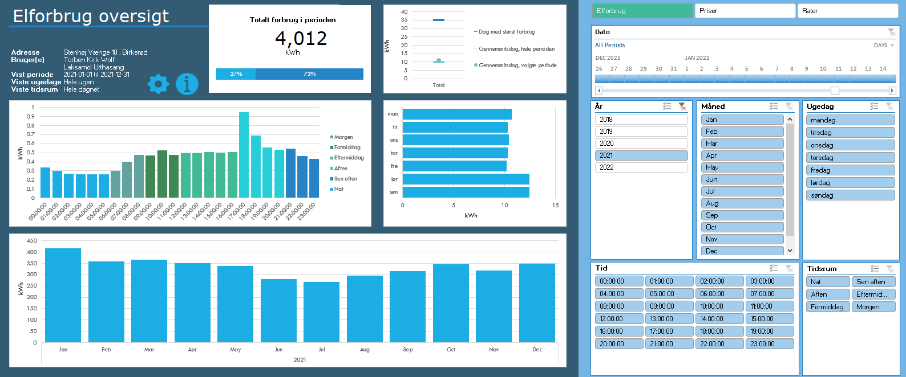
Dit totale forbrug i den valgte periode
Andelen af forbruget for den valgte periode ift. alt hentet data
Dit forbrug på en gennemsnitsdag i den valgte periode
Det samlede forbrug per måned
De to streger indikerer hhv. den dag med det største forbrug samt en gennemtsnitsdag, hvor alt dit data tages i betragtning.
Cirklen viser en gennemsnitsdag i den valgte periode.
Naviger til Indstillinger
Naviger til Om-arket
Dit forbrug på en gennemsnitsuge i den valgte periode
Her kan du vælge mellem: Elforbrug (kWh)
Priser (DKK)
Rater (DKK/time)
Vælg en specifik periode du gerne vil undersøge. Læg mærke til at du i øverste højre hjørne kan vælge om du vil filtrere på år, måneder eller dage.
Vælg år.
Tip: I alle disse slicers kan man vælge flere kriterier ved at holde CTRL inde mens man klikker med musen
Vælg måned
Vælg ugedag
Vælg klokkeslet
Vælg tidsrum, som defineret i Indstillinger
Original fil udviklet af: | Herunder kan du se en kort gennemgang af funktionaliteterne i dashboardet, så du kommer godt i gang:
Torben Kirk Wolf
Afdelingsleder, Data Science, NIRAS A/S
tkwo@niras.dk

Hvis du kunne tænkte dig at høre om mulighederne for at udvikle lignende løsninger på dit data, så kontakt endelig Torben. Vi har i NIRAS's Data Science afdeling bred erfaring med (videre)udvikling af robuste og fleksible Excelløsninger og meget andet.

Opsætning
1) Én gang om året, skal du hente dit Refresh Token:
https://eloverblik.dk
Se seneste guide her:
Link
Indsæt den lange kode i Refresh Token i Indstillinger arket
2) Ret i Fra dato i Indstillinger arket
3) Ret i Lokation i Indstillinger arket. Elspotpriserne varierer afhængigt af denne.
4) Ret evt. inddelingen af tidsrum under Tidsrum i Indstillinger arket

Brug
1) Gå til Data --> Refresh All
Hvis du bliver spurgt om Privacy Settings/Beskyttelse af personlige oplysninger, så tryk bare ignorér. Det er en beskyttelse, der kan være smart at sætte, når man forespørger i databaser. Men i dette tilfælde er det vigtigt, at vi ignorerer det (eller i hvert fald ikke sætter den til private), da værktøjet så ikke kan sende en forespørgsel til Energinets datahub.
Hvis du kommer til at trykke Private, så kan du ændre det under Data --> Get Data --> Data Source Settings
2) Leg med filtrene og find forhåbentlig nogle gode indsigter i dit elforbrug 🙂
Hvis du vil have lidt inspiration til hvordan du bruger filtermulighederne til at få nogle interessante indsigter, så prøv evt. at se denne video:
Link

Licensrettigheder:
Dette værktøj stilles til rådighed til privat brug til interesserede brugere. Ønskes en kommerciel løsning udviklet, kontakt da venligst udvikleren direkte for at høre om mulighederne for dette.

Datakilder
Dette værktøj trækker på data fra flere kilder både til udtræk af personligt forbrug, men også til udtræk af tariffer og spotpriser.
Dit forbrug og dine oplysinger:
https://api.eloverblik.dk/CustomerApi/swagger/index.html
Dine tariffer:
https://www.energidataservice.dk/tso-electricity/datahubpricelist
Elspotpriser:
https://www.energidataservice.dk/tso-electricity/elspotprices
Transmissionsafgifter:
https://energinet.dk/El/Elmarkedet/Tariffer/Aktuelle-tariffer
Elafgift:
https://www.skm.dk/skattetal/satser/satser-og-beloebsgraenser-i-lovgivningen/elafgiftsloven/

Ansvarsfraskrivelse
Dette værktøj er udviklet til privat brug og er kun testet op imod data fra én husstand. Dit data kan afvige fra det testede, og det kan derfor ikke garanteres, at beregningerne på dine data er 100% korrekte.
Der tages f.eks. ikke højde for evt. installation af solceller, og det antages, at der kun er tilknyttet én måler per bruger.
Priserne er estimerede baseret på data i ovenstående datakilder. Udvikleren oplever selv en fravigelse på ca. DKK 20 per måned sammenlignet med tilsendte elregninger, så nogen afvigelse fra faktiske værdier må forventes.

Tekniske krav
Denne løsning er udviklet til at fungere til Windows versionen af Microsoft Excel i en version 2016 eller nyere. Der anvendes avancerede funktionaliteter som Power Query, DAX og andet, som desværre ikke er supporteret i andre versioner af Excel eller andre spreadsheet-applikationer.

